画面遷移図
start
404画面

ログイン画面
ログイン
メイン画面

ログアウト

完了
作成
完了ボタン
ユーザー名クリック

登録画面
プロファイル変更画面

構成設計
NhatKy
app
firebase
app-module
time-line
auth
user
auth
user
time-line
login
signup
user-profile
menu
main
authentication

shared
Form-module
core
user
user
user
comment-data
header
realtime database
- comments
- users
common
not-found
diary
diary
footer

component
service

module
pipe

routing
guard

other
class

登録画面
-
口
x

http://nikki.tk/signup

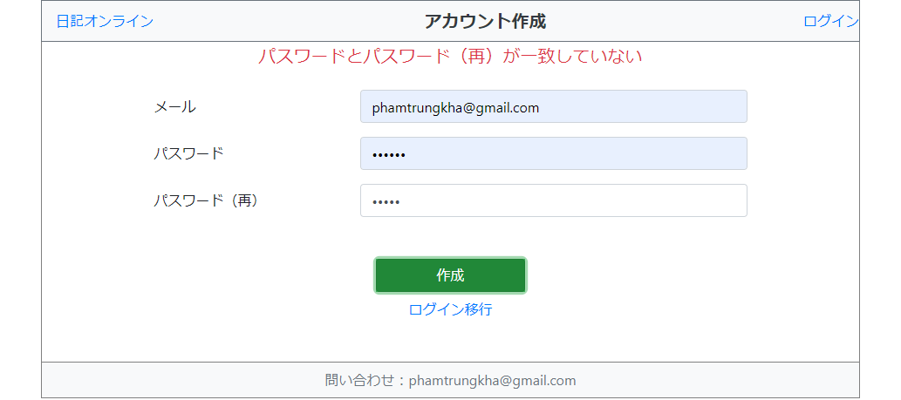
・ | ・ | ・ | ・ | ・ | ・ | 日記オンライン |  |  | アカウント作成 |  |  | ログイン | ・ | ・ | ・ | ・ | ・ | ・
・ | ・ | ・ | ・ | ・ | ・ |  |  |  |  |  |  |  | ・ | ・ | ・ | ・ | ・ | ・
・ | ・ | ・ | ・ | ・ | ・ |  |  |  |  |  |  |  | ・ | ・ | ・ | ・ | ・ | ・

・ | ・ | ・ | ・ | ・ | ・ |  |  |  |  | 「メッセージ」 |  |  | ・ | ・ | ・ | ・ | ・ | ・
・ | ・ | ・ | ・ | ・ | ・ |  |  |  |  |  |  |  | ・ | ・ | ・ | ・ | ・ | ・
・ | ・ | ・ | ・ | ・ | ・ |  | メール |  |  |  |  |  | ・ | ・ | ・ | ・ | ・ | ・
・ | ・ | ・ | ・ | ・ | ・ |  |  |  |  |  |  |  | ・ | ・ | ・ | ・ | ・ | ・
・ | ・ | ・ | ・ | ・ | ・ |  | パスワード |  |  |  |  |  | ・ | ・ | ・ | ・ | ・ | ・
・ | ・ | ・ | ・ | ・ | ・ |  |  |  |  |  |  |  | ・ | ・ | ・ | ・ | ・ | ・
・ | ・ | ・ | ・ | ・ | ・ |  | パスワード（再） |  |  |  |  |  | ・ | ・ | ・ | ・ | ・ | ・
作成
・ | ・ | ・ | ・ | ・ | ・ |  |  |  |  |  |  |  | ・ | ・ | ・ | ・ | ・ | ・
・ | ・ | ・ | ・ | ・ | ・ |  |  |  |  |  |  |  | ・ | ・ | ・ | ・ | ・ | ・
・ | ・ | ・ | ・ | ・ | ・ |  |  |  |  |  |  |  | ・ | ・ | ・ | ・ | ・ | ・
・ | ・ | ・ | ・ | ・ | ・ |  |  |  |  |  | ログイン移行 |  | ・ | ・ | ・ | ・ | ・ | ・
・ | ・ | ・ | ・ | ・ | ・ |  |  |  |  |  |  |  | ・ | ・ | ・ | ・ | ・ | ・
・ | ・ | ・ | ・ | ・ | ・ |  |  |  |  |  |  |  | ・ | ・ | ・ | ・ | ・ | ・
・ | ・ | ・ | ・ | ・ | ・ |  |  |  |  |  |  |  | ・ | ・ | ・ | ・ | ・ | ・
・ | ・ | ・ | ・ | ・ | ・ |  |  |  |  |  |  |  | ・ | ・ | ・ | ・ | ・ | ・
・ | ・ | ・ | ・ | ・ | ・ |  |  | 問い合わせ：phamtrungkha@gmail.com |  |  |  |  | ・ | ・ | ・ | ・ | ・ | ・

＜イベント処理＞
 | ※作成
 |  | 入力した情報をアカウントを作成する。
 |  | ※処理
 |  |  | firebaseで登録する。
 |  |  |  | エラーメッセージ：
 |  |  |  |  | ・存在している場合：「このメールは他のアカウントに既に登録されています。」
 |  |  |  |  | ・パスワードとパスワード（再）が違う場合：「パスワードとパスワード（再）が一致していない」
 |  |  | ・入力したユーザー名は存在していないときの処理
 |  |  |  | エラーメッセージ：
 |  |  |  |  | メールのフォーマット違いの場合：「メールのフォーマットが違います。」
 |  |  |  |  | パスワード：長さ（6）。違反する場合「パスワードの長さは最低６文字です。」
 |  |  |  | メイン画面に遷移する。
 |  | もしログインしているなら、/loginをURLバーに入力しても自動的に/に遷移する

ログイン画面
-
口
x

http://nikki.tk/login

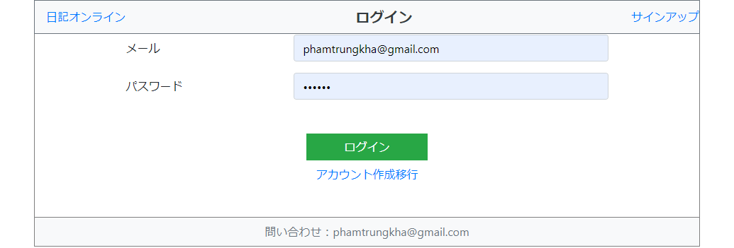
・ | ・ | ・ | ・ | ・ | ・ | 日記オンライン |  |  |  | ログイン |  | サインアップ | ・ | ・ | ・ | ・ | ・ | ・
・ | ・ | ・ | ・ | ・ | ・ |  |  |  |  |  |  |  | ・ | ・ | ・ | ・ | ・ | ・
・ | ・ | ・ | ・ | ・ | ・ |  |  |  |  |  |  |  | ・ | ・ | ・ | ・ | ・ | ・
・ | ・ | ・ | ・ | ・ | ・ |  |  |  |  |  |  |  | ・ | ・ | ・ | ・ | ・ | ・
・ | ・ | ・ | ・ | ・ | ・ |  |  |  |  |  |  |  | ・ | ・ | ・ | ・ | ・ | ・
・ | ・ | ・ | ・ | ・ | ・ |  |  |  |  |  |  |  | ・ | ・ | ・ | ・ | ・ | ・
・ | ・ | ・ | ・ | ・ | ・ |  | ユーザー名またはパスワードが正しくない |  |  |  |  |  | ・ | ・ | ・ | ・ | ・ | ・
・ | ・ | ・ | ・ | ・ | ・ |  |  |  |  |  |  |  | ・ | ・ | ・ | ・ | ・ | ・
・ | ・ | ・ | ・ | ・ | ・ |  |  | メール |  |  |  |  | ・ | ・ | ・ | ・ | ・ | ・
・ | ・ | ・ | ・ | ・ | ・ |  |  |  |  |  |  |  | ・ | ・ | ・ | ・ | ・ | ・
・ | ・ | ・ | ・ | ・ | ・ |  |  | パスワード |  |  |  |  | ・ | ・ | ・ | ・ | ・ | ・
ログイン
・ | ・ | ・ | ・ | ・ | ・ |  |  |  |  |  |  |  | ・ | ・ | ・ | ・ | ・ | ・
・ | ・ | ・ | ・ | ・ | ・ |  |  |  |  |  |  |  | ・ | ・ | ・ | ・ | ・ | ・
・ | ・ | ・ | ・ | ・ | ・ |  |  |  |  |  |  |  | ・ | ・ | ・ | ・ | ・ | ・
・ | ・ | ・ | ・ | ・ | ・ |  |  |  |  |  | アカウント作成移行 |  | ・ | ・ | ・ | ・ | ・ | ・
・ | ・ | ・ | ・ | ・ | ・ |  |  |  |  |  |  |  | ・ | ・ | ・ | ・ | ・ | ・
・ | ・ | ・ | ・ | ・ | ・ |  |  |  |  |  |  |  | ・ | ・ | ・ | ・ | ・ | ・
・ | ・ | ・ | ・ | ・ | ・ |  |  |  |  |  |  |  | ・ | ・ | ・ | ・ | ・ | ・
・ | ・ | ・ | ・ | ・ | ・ |  |  |  |  |  |  |  | ・ | ・ | ・ | ・ | ・ | ・
・ | ・ | ・ | ・ | ・ | ・ |  |  |  | 問い合わせ：phamtrungkha@gmail.com |  |  |  | ・ | ・ | ・ | ・ | ・ | ・

＜イベント処理＞
 | ※ | ログイン
 |  | 入力したユーザー名とパスワードをログインする。
 |  | ・成功の場合：メイン画面に遷移する。
 |  | ・失敗の場合：以下の原因によりエラーメッセージ画出る
 |  |  | このメールでまだサインアップされていません。
 |  |  | メールのフォーマットが違います。
 |  |  | パスワードが合っていません。
 |  |  | アカウントが無効にされました。管理者に問い合わせください。
 |  |  | 不明なエラーが発生しました。管理者に問い合わせください。
 |  | ※処理
 |  |  | firebaseのAuthenticationを使用して
 |  | もしログインしているなら、/loginをURLバーに入力しても自動的に/に遷移する
 | ※アカウント作成
 |  | 「アカウント作成移行」をクリックすれば、登録画面に遷移する。

メイン画面
-
口
x

http://nikki.tk/time-line

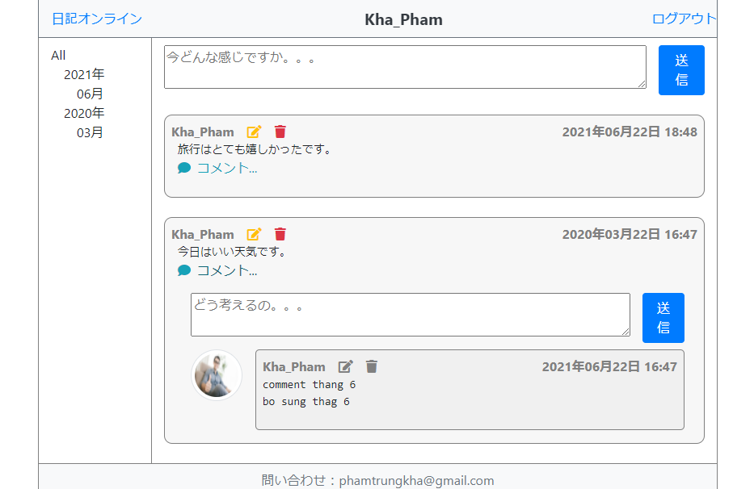
・ | ・ | ・ | ・ | ・ | ・ | 日記オンライン |  |  |  |  |  | PTK |  |  |  | ログアウト |  |  | ・ | ・ | ・ | ・ | ・ | ・
・ | ・ | ・ | ・ | ・ | ・ |  |  |  |  |  |  |  |  |  |  |  |  |  | ・ | ・ | ・ | ・ | ・ | ・
・ | ・ | ・ | ・ | ・ | ・ |  |  |  | ˄ |  |  |  |  |  |  |  |  | ˄ | ・ | ・ | ・ | ・ | ・ | ・
・ | ・ | ・ | ・ | ・ | ・ | All |  |  |  |  |  |  |  |  |  |  |  |  | ・ | ・ | ・ | ・ | ・ | ・
・ | ・ | ・ | ・ | ・ | ・ |  | 2021年 |  |  |  |  |  |  |  |  | 送信 |  |  | ・ | ・ | ・ | ・ | ・ | ・
・ | ・ | ・ | ・ | ・ | ・ |  |  | 6月 |  |  |  |  |  |  |  |  |  |  | ・ | ・ | ・ | ・ | ・ | ・
・ | ・ | ・ | ・ | ・ | ・ |  |  | 3月 |  |  |  |  |  |  |  |  |  |  | ・ | ・ | ・ | ・ | ・ | ・
・ | ・ | ・ | ・ | ・ | ・ |  | 2020年 |  |  | 2020/11/13 22:45:00 |  |  |  |  | 修正 | 削除 |  |  | ・ | ・ | ・ | ・ | ・ | ・
・ | ・ | ・ | ・ | ・ | ・ |  |  | 12月 |  |  | 日記の内容日記の内容日記の内容日記の内容日記の内 |  |  |  |  |  |  |  | ・ | ・ | ・ | ・ | ・ | ・
・ | ・ | ・ | ・ | ・ | ・ |  |  | 11月 |  |  | 日記の内容日記の内容日記の内容日記の内容日記の内 |  |  |  |  |  |  |  | ・ | ・ | ・ | ・ | ・ | ・
・ | ・ | ・ | ・ | ・ | ・ |  |  | 10月 |  |  | 日記の内容日記の内容日記の内容日記の内容日記の内 |  |  |  |  |  |  |  | ・ | ・ | ・ | ・ | ・ | ・
・ | ・ | ・ | ・ | ・ | ・ |  |  | 1月 |  | コメント表示 |  |  |  |  |  |  |  |  | ・ | ・ | ・ | ・ | ・ | ・
・ | ・ | ・ | ・ | ・ | ・ |  | 2019年 |  |  |  |  | 2020/11/13 22:55:00 |  |  | 修正 | 削除 |  |  | ・ | ・ | ・ | ・ | ・ | ・
・ | ・ | ・ | ・ | ・ | ・ |  |  |  |  |  |  | コメントコメントコメントコメントコメントコ |  |  |  |  |  |  | ・ | ・ | ・ | ・ | ・ | ・
・ | ・ | ・ | ・ | ・ | ・ |  |  |  |  |  |  | コメントコメントコメントコメントコメントコ |  |  |  |  |  |  | ・ | ・ | ・ | ・ | ・ | ・
・ | ・ | ・ | ・ | ・ | ・ |  |  |  |  |  |  |  |  |  |  |  |  |  | ・ | ・ | ・ | ・ | ・ | ・
・ | ・ | ・ | ・ | ・ | ・ |  |  |  |  |  |  |  |  |  |  |  |  |  | ・ | ・ | ・ | ・ | ・ | ・
・ | ・ | ・ | ・ | ・ | ・ |  |  |  |  |  |  |  |  |  |  | 送信 |  |  | ・ | ・ | ・ | ・ | ・ | ・
・ | ・ | ・ | ・ | ・ | ・ |  |  |  |  |  |  |  |  |  |  |  |  |  | ・ | ・ | ・ | ・ | ・ | ・
・ | ・ | ・ | ・ | ・ | ・ |  |  |  |  |  |  |  |  |  |  |  |  |  | ・ | ・ | ・ | ・ | ・ | ・
・ | ・ | ・ | ・ | ・ | ・ |  |  |  |  |  | 日記の内容日記の内容日記の内容日記の内容日記の内日記の内 |  |  |  |  |  |  |  | ・ | ・ | ・ | ・ | ・ | ・
・ | ・ | ・ | ・ | ・ | ・ |  |  |  |  |  | 日記の内容日記の内容日記の内容日記の内容日記の内日記の内 |  |  |  |  |  |  |  | ・ | ・ | ・ | ・ | ・ | ・
保存
キャンセル
・ | ・ | ・ | ・ | ・ | ・ |  |  |  |  |  |  |  |  |  |  |  |  |  | ・ | ・ | ・ | ・ | ・ | ・
・ | ・ | ・ | ・ | ・ | ・ |  |  |  |  |  |  |  |  |  |  |  |  |  | ・ | ・ | ・ | ・ | ・ | ・
・ | ・ | ・ | ・ | ・ | ・ |  |  |  | ˅ |  |  |  |  |  |  |  |  | ˅ | ・ | ・ | ・ | ・ | ・ | ・
・ | ・ | ・ | ・ | ・ | ・ |  |  |  |  |  | 問い合わせ：phamtrungkha@gmail.com |  |  |  |  |  |  |  | ・ | ・ | ・ | ・ | ・ | ・

＜イベント処理＞
 | ※表示
 |  | 左側：メニュー
 |  |  | 全日記の年月を取得して、クリックすると右側に該当する日記しか表示しない
 |  | 右側
 |  |  | まだログインしていなければ、以下の画像の通り表示する
 |  |  | ログインされたら、上記の画像と以下の処理を行う
 |  |  | 日記を取得
 |  |  |  | firebaseから取得
 |  |  | 日記ごとにコメントを取得
 |  |  |  | firebaseから取得
 |  |  | コメントは「コメント...」リンクしか表示しない、クリックすると全コメントと追加コメントアリアが出る
 |  |  | 表示順は最新の日記は一番上

 | ※追加
 |  | 新日記または新コメントを記載してを送信ボタンをクリックする。

 | ※修正
 |  | 修正ボタンをクリックすると、現日記・コメントを修正アリアに入れ替える

 | ※削除
 |  | 削除リンクをクリックすれば、警告ポップアップが表示される。OKだったら、削除する。

 | ※プロファイル
 |  | ユーザー名をクリックすれば、プロファイル変更画面に遷移する。

 | ※ログアウト
 |  | ログアウトリンクをクリックすれば、ログイン画面に遷移する。

ログインされていない状態
-
口
x

http://nikki.tk/time-line.html
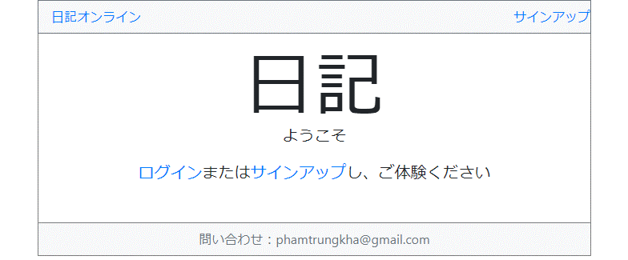
・ | ・ | ・ | ・ | ・ | ・ | 日記オンライン |  |  |  |  |  |  | ログイン | ・ | ・ | ・ | ・ | ・ | ・
・ | ・ | ・ | ・ | ・ | ・ |  |  |  |  |  |  |  |  | ・ | ・ | ・ | ・ | ・ | ・
・ | ・ | ・ | ・ | ・ | ・ |  |  |  |  |  |  |  |  | ・ | ・ | ・ | ・ | ・ | ・
・ | ・ | ・ | ・ | ・ | ・ |  |  |  |  |  |  |  |  | ・ | ・ | ・ | ・ | ・ | ・
・ | ・ | ・ | ・ | ・ | ・ |  |  |  |  |  |  |  |  | ・ | ・ | ・ | ・ | ・ | ・
・ | ・ | ・ | ・ | ・ | ・ |  |  |  |  |  |  |  |  | ・ | ・ | ・ | ・ | ・ | ・
・ | ・ | ・ | ・ | ・ | ・ |  |  |  |  |  |  |  |  | ・ | ・ | ・ | ・ | ・ | ・
・ | ・ | ・ | ・ | ・ | ・ |  |  |  |  |  |  |  |  | ・ | ・ | ・ | ・ | ・ | ・
・ | ・ | ・ | ・ | ・ | ・ |  |  |  |  | 日記 |  |  |  | ・ | ・ | ・ | ・ | ・ | ・
・ | ・ | ・ | ・ | ・ | ・ |  |  |  |  | ようこそ |  |  |  | ・ | ・ | ・ | ・ | ・ | ・
・ | ・ | ・ | ・ | ・ | ・ |  |  |  |  |  |  |  |  | ・ | ・ | ・ | ・ | ・ | ・
・ | ・ | ・ | ・ | ・ | ・ |  |  |  |  |  |  |  |  | ・ | ・ | ・ | ・ | ・ | ・
・ | ・ | ・ | ・ | ・ | ・ |  |  |  |  |  |  |  |  | ・ | ・ | ・ | ・ | ・ | ・
・ | ・ | ・ | ・ | ・ | ・ |  |  |  |  |  |  |  |  | ・ | ・ | ・ | ・ | ・ | ・
・ | ・ | ・ | ・ | ・ | ・ |  |  |  |  |  |  |  |  | ・ | ・ | ・ | ・ | ・ | ・
・ | ・ | ・ | ・ | ・ | ・ |  |  |  | 問い合わせ：phamtrungkha@gmail.com |  |  |  |  | ・ | ・ | ・ | ・ | ・ | ・

プロファイル変更画面
-
口
x

http://nikki.tk/user-profile

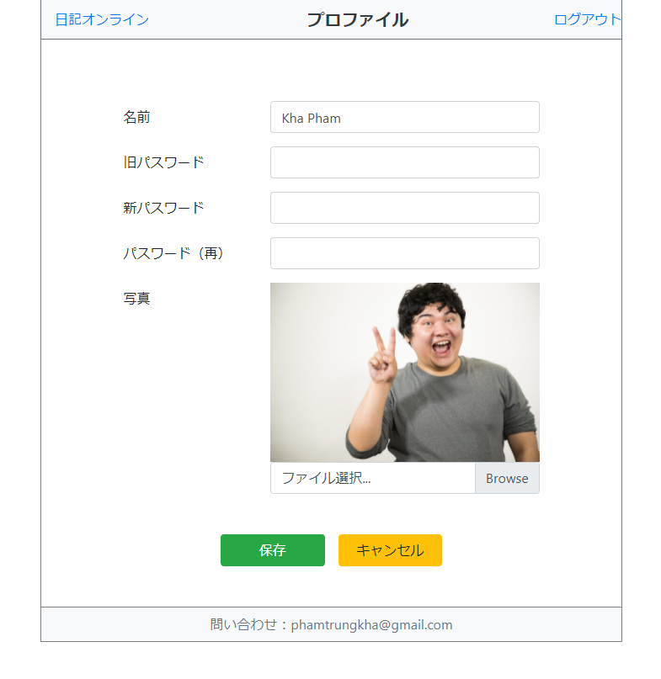
・ | ・ | ・ | ・ | ・ | ・ | ・ | 日記オンライン |  |  |  | プロファイル変更 |  |  | ログアウト | ・ | ・ | ・ | ・ | ・ | ・ | ・
・ | ・ | ・ | ・ | ・ | ・ | ・ |  |  |  |  |  |  |  |  | ・ | ・ | ・ | ・ | ・ | ・ | ・
・ | ・ | ・ | ・ | ・ | ・ | ・ |  |  |  |  |  |  |  |  | ・ | ・ | ・ | ・ | ・ | ・ | ・

・ | ・ | ・ | ・ | ・ | ・ | ・ |  |  | 「メッセージ」 |  |  |  |  |  | ・ | ・ | ・ | ・ | ・ | ・ | ・
・ | ・ | ・ | ・ | ・ | ・ | ・ |  |  |  |  |  |  |  |  | ・ | ・ | ・ | ・ | ・ | ・ | ・
・ | ・ | ・ | ・ | ・ | ・ | ・ |  |  | 名前 |  |  |  |  |  | ・ | ・ | ・ | ・ | ・ | ・ | ・
・ | ・ | ・ | ・ | ・ | ・ | ・ |  |  |  |  |  |  |  |  | ・ | ・ | ・ | ・ | ・ | ・ | ・
・ | ・ | ・ | ・ | ・ | ・ | ・ |  |  | 現在のパスワード |  |  |  |  |  | ・ | ・ | ・ | ・ | ・ | ・ | ・
・ | ・ | ・ | ・ | ・ | ・ | ・ |  |  |  |  |  |  |  |  | ・ | ・ | ・ | ・ | ・ | ・ | ・
・ | ・ | ・ | ・ | ・ | ・ | ・ |  |  | 新パスワード |  |  |  |  |  | ・ | ・ | ・ | ・ | ・ | ・ | ・
・ | ・ | ・ | ・ | ・ | ・ | ・ |  |  |  |  |  |  |  |  | ・ | ・ | ・ | ・ | ・ | ・ | ・
・ | ・ | ・ | ・ | ・ | ・ | ・ |  |  | 新パスワード（再） |  |  |  |  |  | ・ | ・ | ・ | ・ | ・ | ・ | ・
・ | ・ | ・ | ・ | ・ | ・ | ・ |  |  |  |  |  |  |  |  | ・ | ・ | ・ | ・ | ・ | ・ | ・
・ | ・ | ・ | ・ | ・ | ・ | ・ |  |  | 写真 |  |  |  |  |  | ・ | ・ | ・ | ・ | ・ | ・ | ・
・ | ・ | ・ | ・ | ・ | ・ | ・ |  |  |  |  |  |  |  |  | ・ | ・ | ・ | ・ | ・ | ・ | ・
・ | ・ | ・ | ・ | ・ | ・ | ・ |  |  |  |  |  |  | ファイル選択 |  | ・ | ・ | ・ | ・ | ・ | ・ | ・
・ | ・ | ・ | ・ | ・ | ・ | ・ |  |  |  |  |  |  |  |  | ・ | ・ | ・ | ・ | ・ | ・ | ・
・ | ・ | ・ | ・ | ・ | ・ | ・ |  |  |  |  |  |  |  |  | ・ | ・ | ・ | ・ | ・ | ・ | ・
保存
キャンセル
・ | ・ | ・ | ・ | ・ | ・ | ・ |  |  |  |  |  |  |  |  | ・ | ・ | ・ | ・ | ・ | ・ | ・
・ | ・ | ・ | ・ | ・ | ・ | ・ |  |  |  |  |  |  |  |  | ・ | ・ | ・ | ・ | ・ | ・ | ・
・ | ・ | ・ | ・ | ・ | ・ | ・ |  |  |  |  |  |  |  |  | ・ | ・ | ・ | ・ | ・ | ・ | ・
・ | ・ | ・ | ・ | ・ | ・ | ・ |  |  |  |  |  |  |  |  | ・ | ・ | ・ | ・ | ・ | ・ | ・
・ | ・ | ・ | ・ | ・ | ・ | ・ |  |  |  | 問い合わせ：phamtrungkha@gmail.com |  |  |  |  | ・ | ・ | ・ | ・ | ・ | ・ | ・

＜イベント処理＞
 | ※保存
 |  | 保存ボタンを押せば情報を保存して、メイン画面に遷移する。
 |  | ・firebaseからデータを取得

 |  | ・画面表示
 |  |  | 名前：表示
 |  |  | 旧パスワード、新パスワード、新パスワード（再）：空白
 |  |  | 写真：設定されたら表示する

 |  | ・入力したデータをチェック
 |  |  | 名前：長さ（30）、文字、数字、「_」。正しくない時：「名前の長さは長すぎます。」、「名前は文字、数字及び「_」しか使用できません。」
 |  |  | パスワード：長さ（>=6）。正しくない時：「パスワードの長さは最低６文字です。」
 |  |  | 写真の拡張子をチェック：jpg, png しかできない。そうじゃないと「ファイルはイメージ（jpg,png）しか登録できません。」出る。
 |  |  | 旧パスワードは正しくない場合「旧パスワードが正しくない。」が出る。
 |  |  | 「旧パスワードが設定されたが、パスワードとパスワード（再）が未設定」
 |  |  | 「パスワードとパスワード（再）が一致していません。」
 |  | 更新流れ
 |  |  |  |  |  |  |  | 名前変更 | パスワード変更 |  |  | 写真変更
 |  |  | 名前エラー |  |  |  |  | × | × |  |  | ×
 |  |  | パスワードエラー |  |  |  |  | 〇 | × |  |  | ×
 |  |  | 写真エラー |  |  |  |  | 〇 | 〇 |  |  | ×

 |  | ・情報更新
 |  |  | firebaseへの反映
 |  | ・メイン画面に遷移する

 | ※キャンセル
 |  | キャンセルボタンを押せば、メイン画面に遷移する。

404画面
-
口
x

http://nikki.tk/xxxx

・ | ・ | ・ | ・ | ・ | ・ | 日記オンライン |  |  | ログイン | ・ | ・ | ・ | ・ | ・ | ・
・ | ・ | ・ | ・ | ・ | ・ |  |  |  |  | ・ | ・ | ・ | ・ | ・ | ・

・ | ・ | ・ | ・ | ・ | ・ |  |  |  |  | ・ | ・ | ・ | ・ | ・ | ・
・ | ・ | ・ | ・ | ・ | ・ |  |  |  |  | ・ | ・ | ・ | ・ | ・ | ・
・ | ・ | ・ | ・ | ・ | ・ |  |  | 404 |  | ・ | ・ | ・ | ・ | ・ | ・
・ | ・ | ・ | ・ | ・ | ・ |  |  | ページが見つかりません。 |  | ・ | ・ | ・ | ・ | ・ | ・
・ | ・ | ・ | ・ | ・ | ・ |  |  |  |  | ・ | ・ | ・ | ・ | ・ | ・
・ | ・ | ・ | ・ | ・ | ・ |  |  |  |  | ・ | ・ | ・ | ・ | ・ | ・
・ | ・ | ・ | ・ | ・ | ・ |  | 問い合わせ：phamtrungkha@gmail.com |  |  | ・ | ・ | ・ | ・ | ・ | ・

